ソフトウェア仕様
要求仕様
No | ソフトに要求される機能 | 実現するための制御ボード
1 | 市販コントローラで遠隔指令できる。 | Raspberry pi3 ModelB(またはB+)
2 | ヒーターのリレーをON/OFFする信号を送る。 | Arduino Mega(PWM出力可能ピン数15)
3 | ロボットハンドを制御するサーボモータに制御信号を送る。 | ↑
4 | クレーンの角度を制御するサーボモータに制御信号を送る。 | ↑
5 | クレーンの長さを制御するサーボモータに制御信号を送る。 | ↑
6 | クレーンの台座の回転を制御するサーボモータに制御信号を送る。 | ↑
7 | キャタピラの回転させるDCモータに制御信号を送る。 | ↑

ソフトウェア全体構成
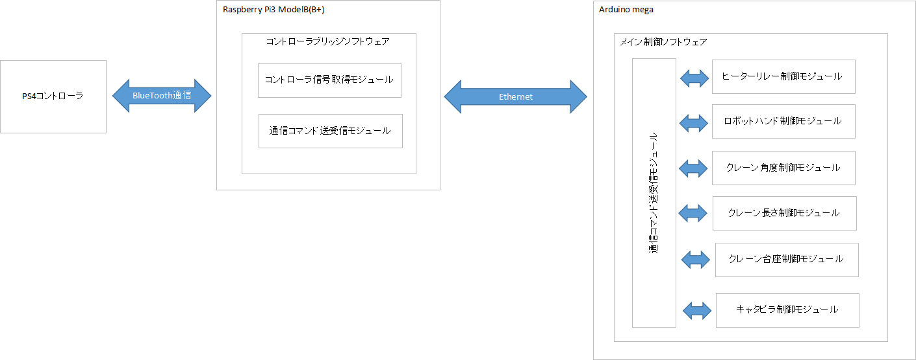

具体的な通信方法は
通信コマンド仕様
参照

編集_図
Raspberry Pi3 ModelB(B+)
Arduino mega

コントローラブリッジソフトウェア
メイン制御ソフトウェア

PS4コントローラ
通信コマンド送受信モジュール
ヒーターリレー制御モジュール
コントローラ信号取得モジュール
BlueTooth通信
Ethernet

ロボットハンド制御モジュール
通信コマンド送受信モジュール

クレーン角度制御モジュール

クレーン長さ制御モジュール

クレーン台座制御モジュール

キャタピラ制御モジュール

